Sheet1
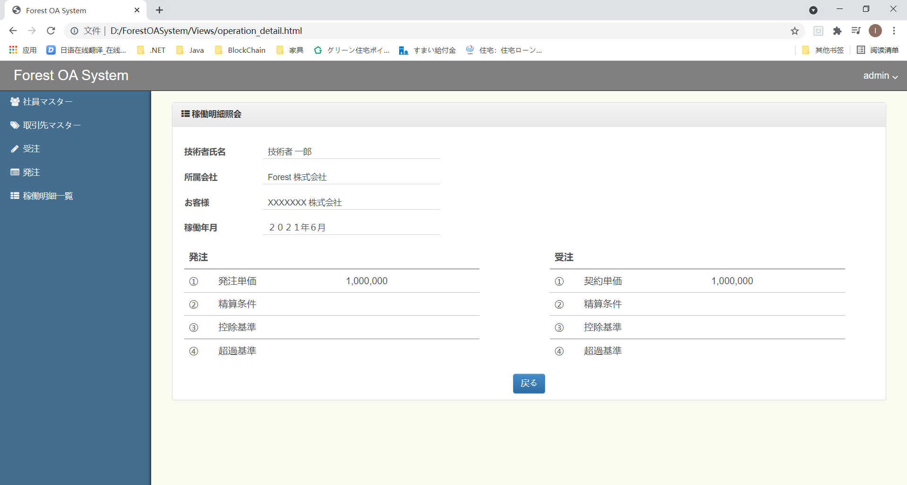
■画面一覧_20210616時点
 | No. | モジュール | 画面名 | ソースコード
 | 1 | ログイン | ログイン画面 | login.html
 | 2 | 社員マスター | 社員マスター画面 | employee_master.html
 | 3 |  | 社員マスター登録画面 | employee_regist.html
 | 4 | 取引マスター | 取引マスター画面 | customer_master.html
 | 5 |  | 取引マスター登録画面 | customer_regist.html
 | 6 | 稼働明細 | 稼働明細一覧画面 | operation_list.html
 | 7 |  | 稼働明細詳細画面 | operation_detail.html

■イメージ
 | ・ログイン画面
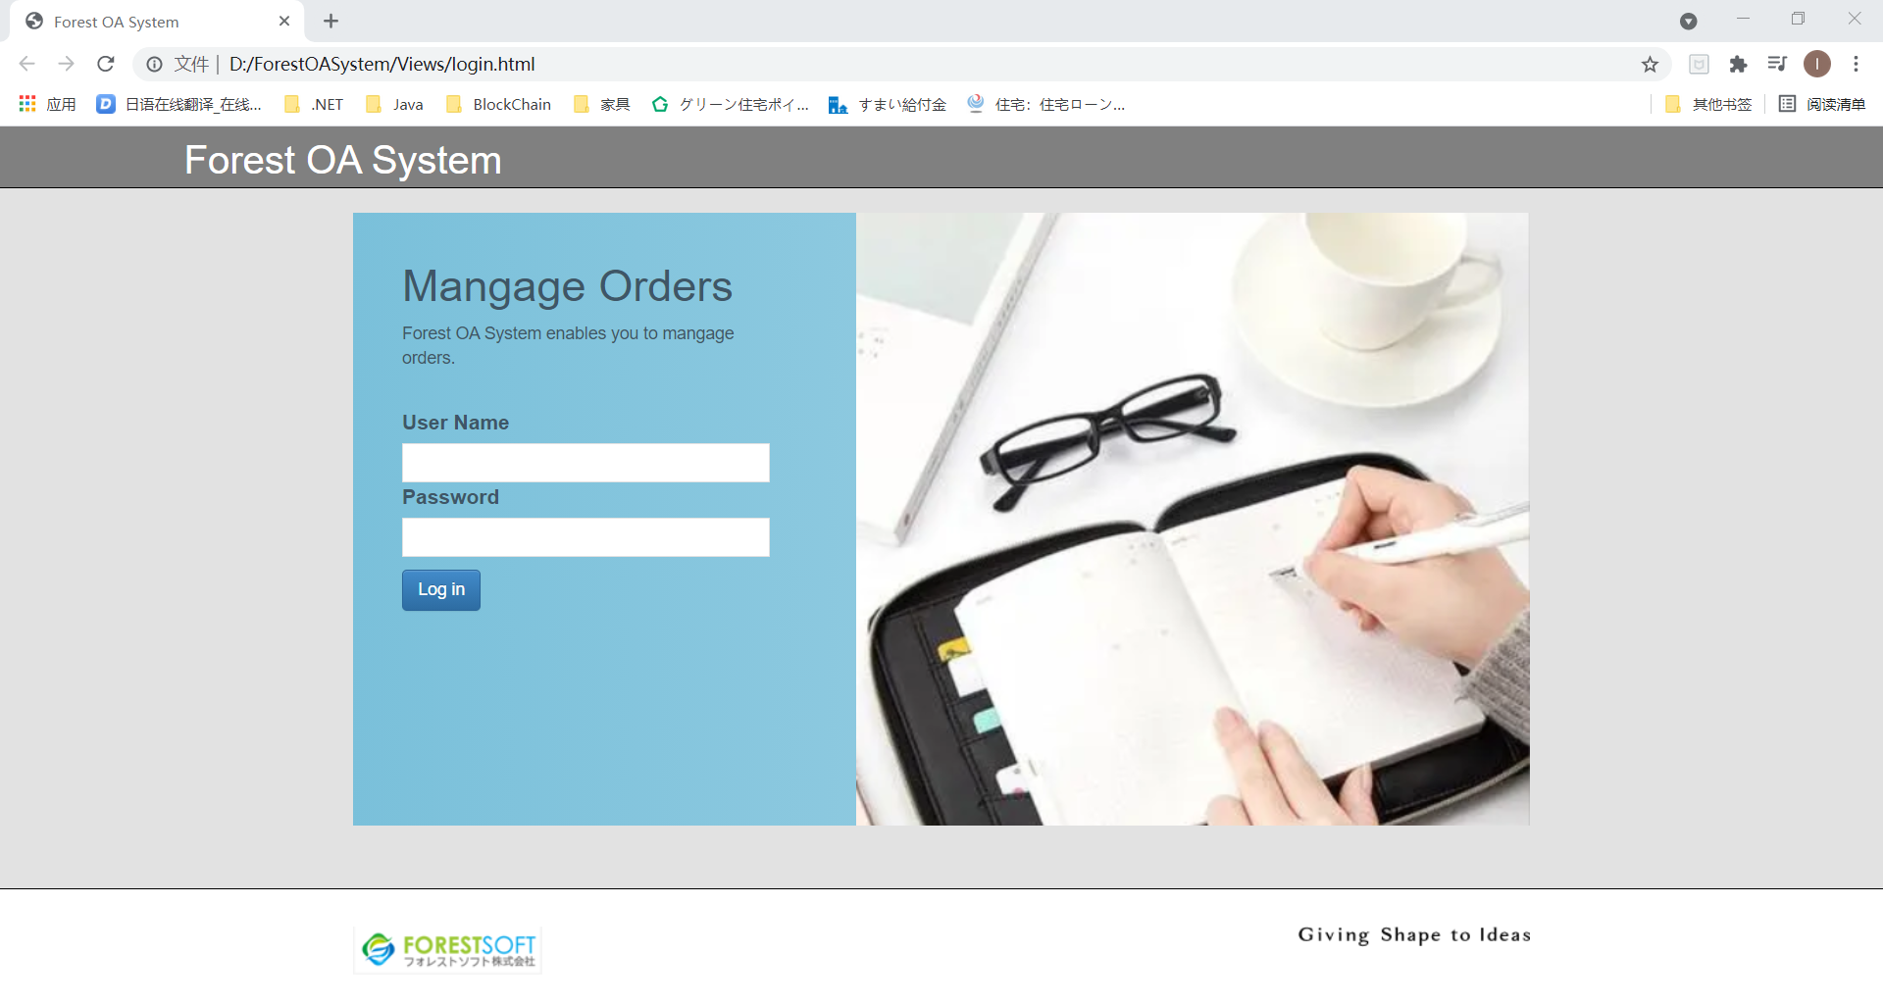

 | ・社員マスター画面
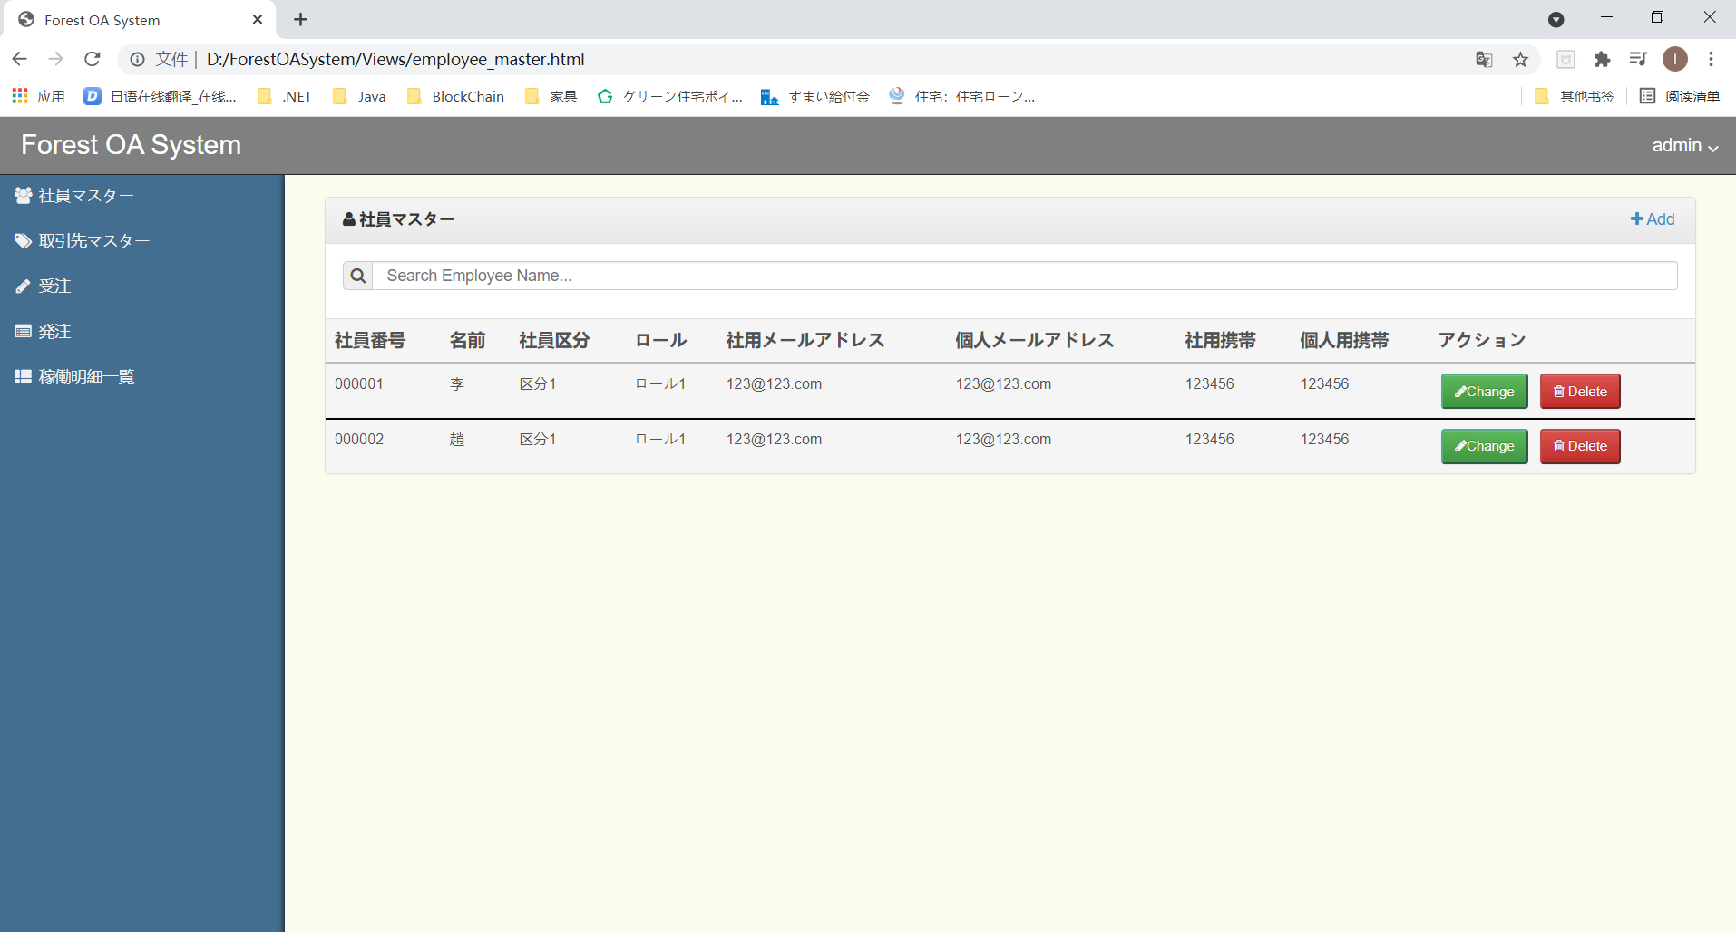

 | ・社員マスター登録画面
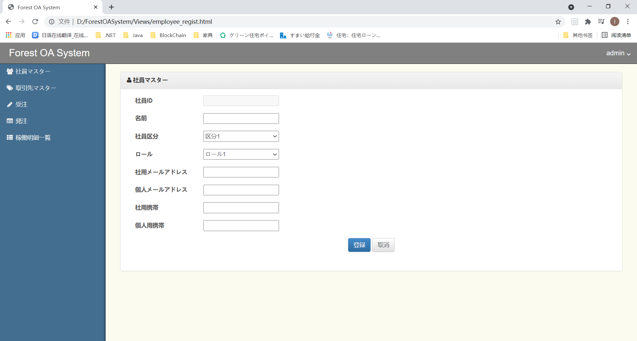

 | ・取引マスター画面
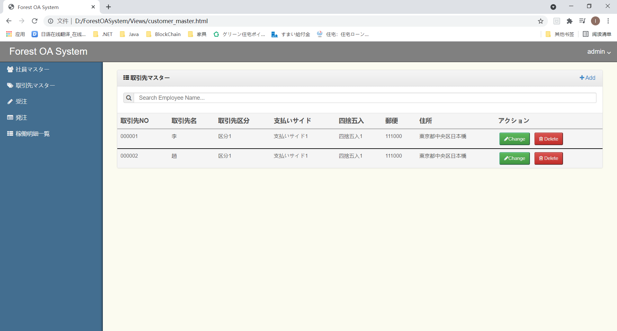

 | ・取引マスター登録画面
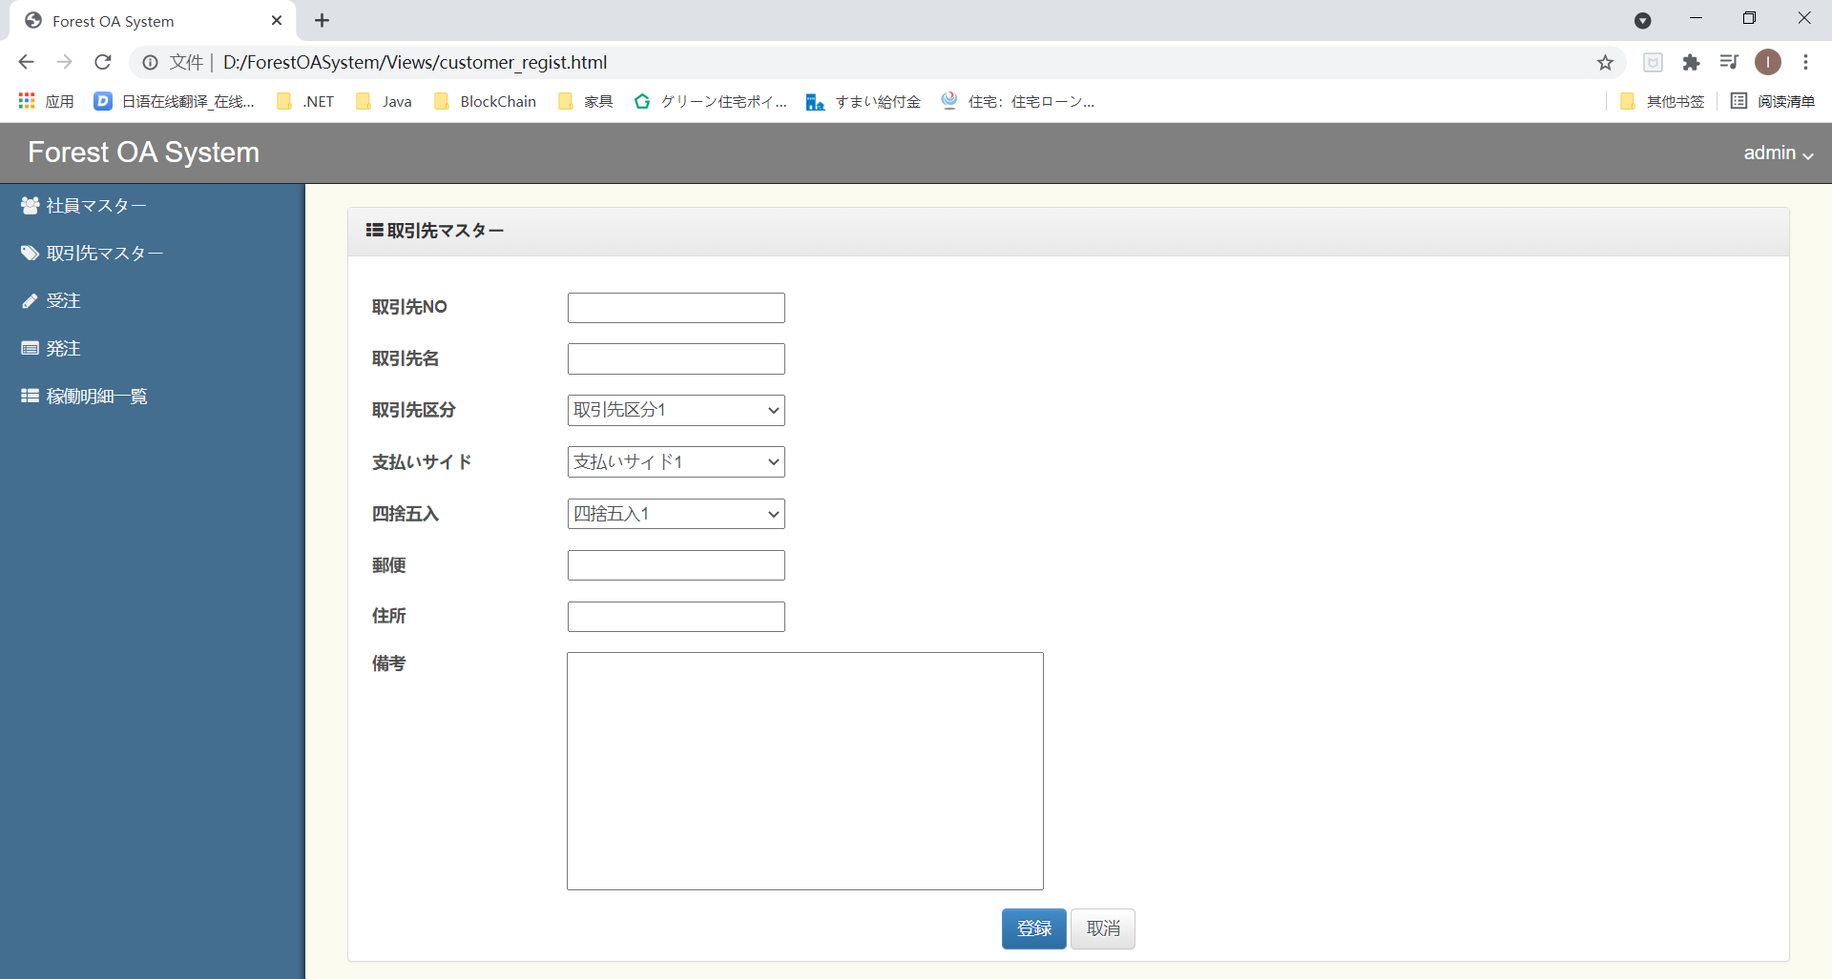

 | ・稼働明細一覧画面 |  |  |  | カレンダーを開いた時
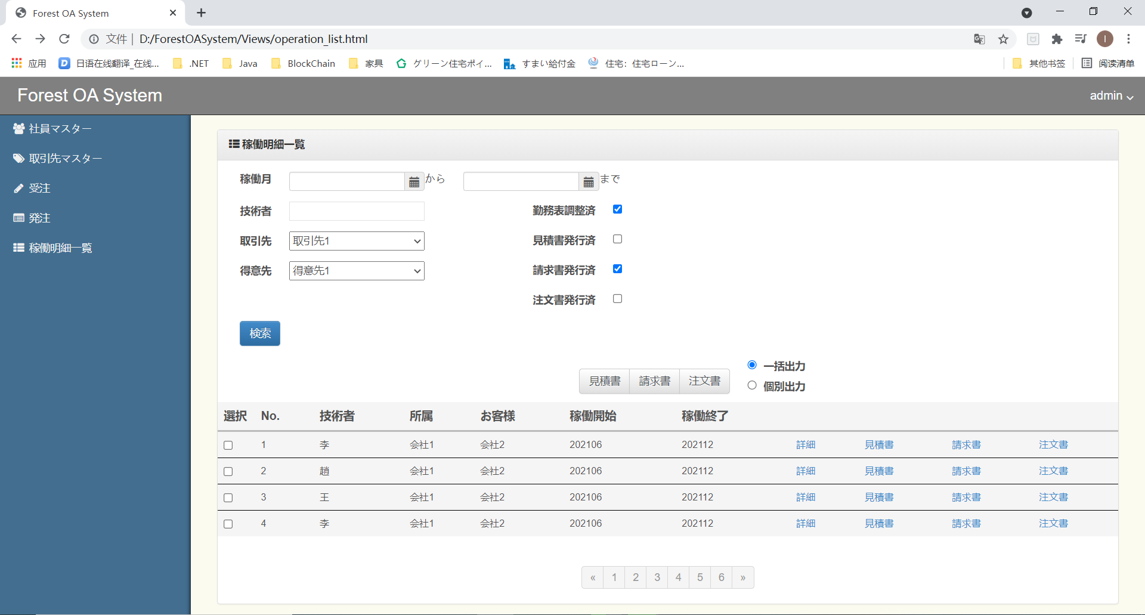
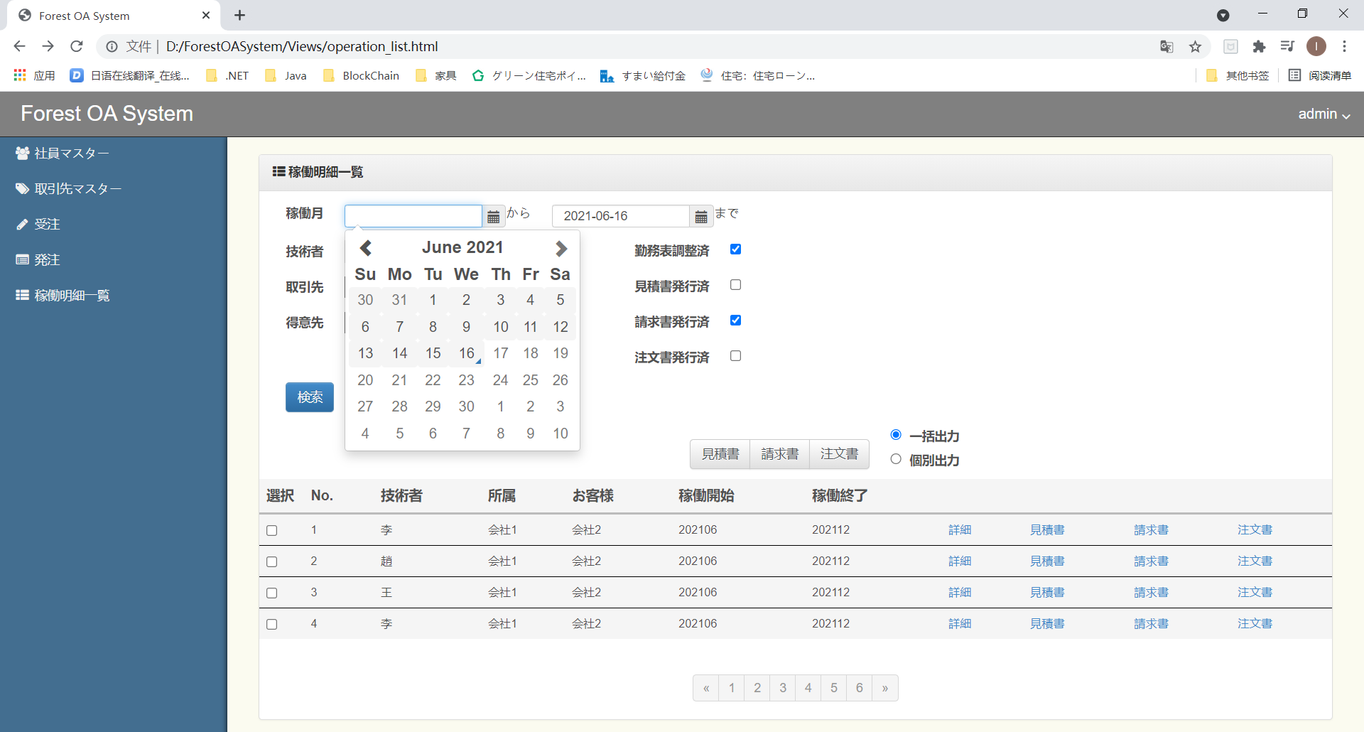

 | ・稼働明細詳細画面

